Gerak Jatuh Bebas
GERAK JATUH BEBAS

Grafik Ketinggian terhadap waktu
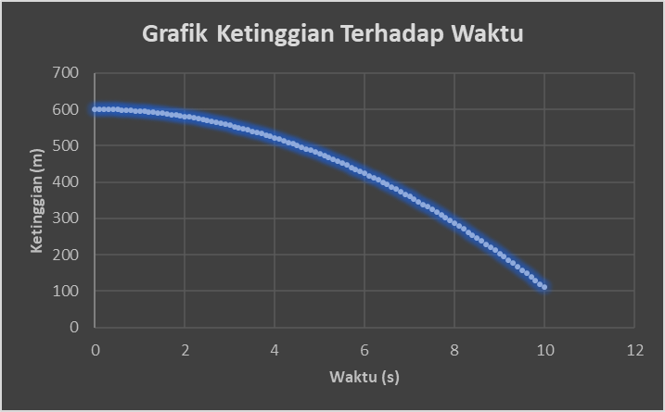
H0 (m) | 600 | Ketinggian awal
g (m/s^2) | 9.8 | Percepatan Gravitasi |  |  | Solusi
a (s) | 0 | waktu awal |  |  | V = g*t
b (s) | 1 | waktu akhir |  |  | Y = (1/2)*g*t^2
N | 10 | jumlah data (integer) |  |  | Ht = H0-Y
h = (b-a)/N | 0.1 | step size
t_i = a+i*h |  | waktu saat i

sumbu x | t | Posisi | Kecepatan | Ketinggian
1 | 9.1 | 405.769 | 89.18 | 194.231

Grafik posisi terhadap waktu
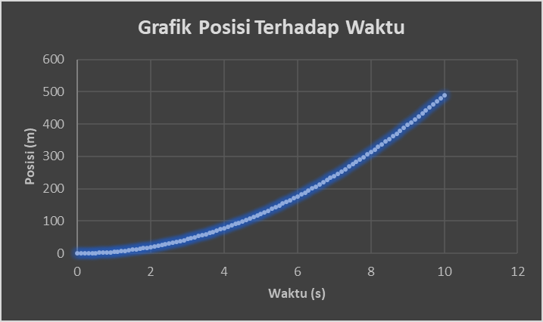

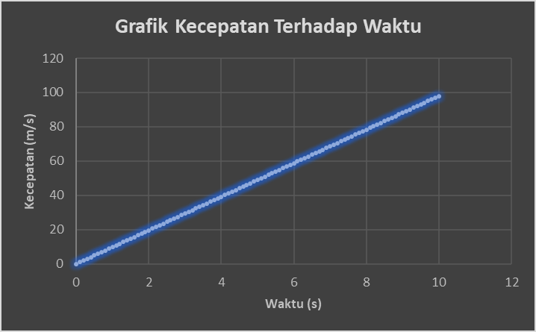
Grafik Kecepatan terhadap waktu

GLBB
grafik kecepatan terhadap waktu
GERAK LURUS BERUBAH BERATURAN

 | a (s) | 0 | waktu awal
 | b (s) | 1 | waktu akhir
 | N | 10 | jumlah data (integer)
 | h = (b-a)/N | 0.1 | step size

 |  | t | V0 | a | s | V
 | 0.2 | 4.4 | 0 | 9.8 | 94.864 | 43.12

grafik posisi terhadap waktu

